불용결정물품내역
매각물품 명세서

순번 | 품명 | 규격 | 물품상태 | 취득일자 | 수량 | 취득가액 | 물품사진
1 | Postmate-6 (실링기 및 접지봉함기) | -제조사 : 웰텍(인포시스) -구매연도 : 2016년 -용지사이즈 : A4 / Letter / Legal size -급지용량 : 최대 1,400매 -처리속도 : 9,000매(시간) -용지무게 : 60~120gsm -접지방식 : Z, C, V & Double -중량 : 60kg -크기 : 415*600*385mm | * 용지 접지 후 배출 시 불안정 * 부품 교체 필요(픽업롤러, 급지롤러, 세퍼레이트 롤러) * 설비 자체 클리닝 필요 | 2016년 2월 | 1 | 9,500,000 | 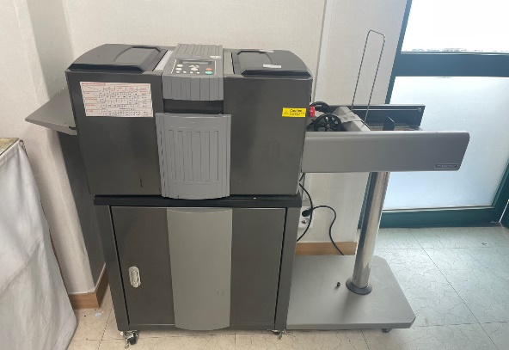
 |  |  |  |  |  | 9,500,000

